صورت وضعیت
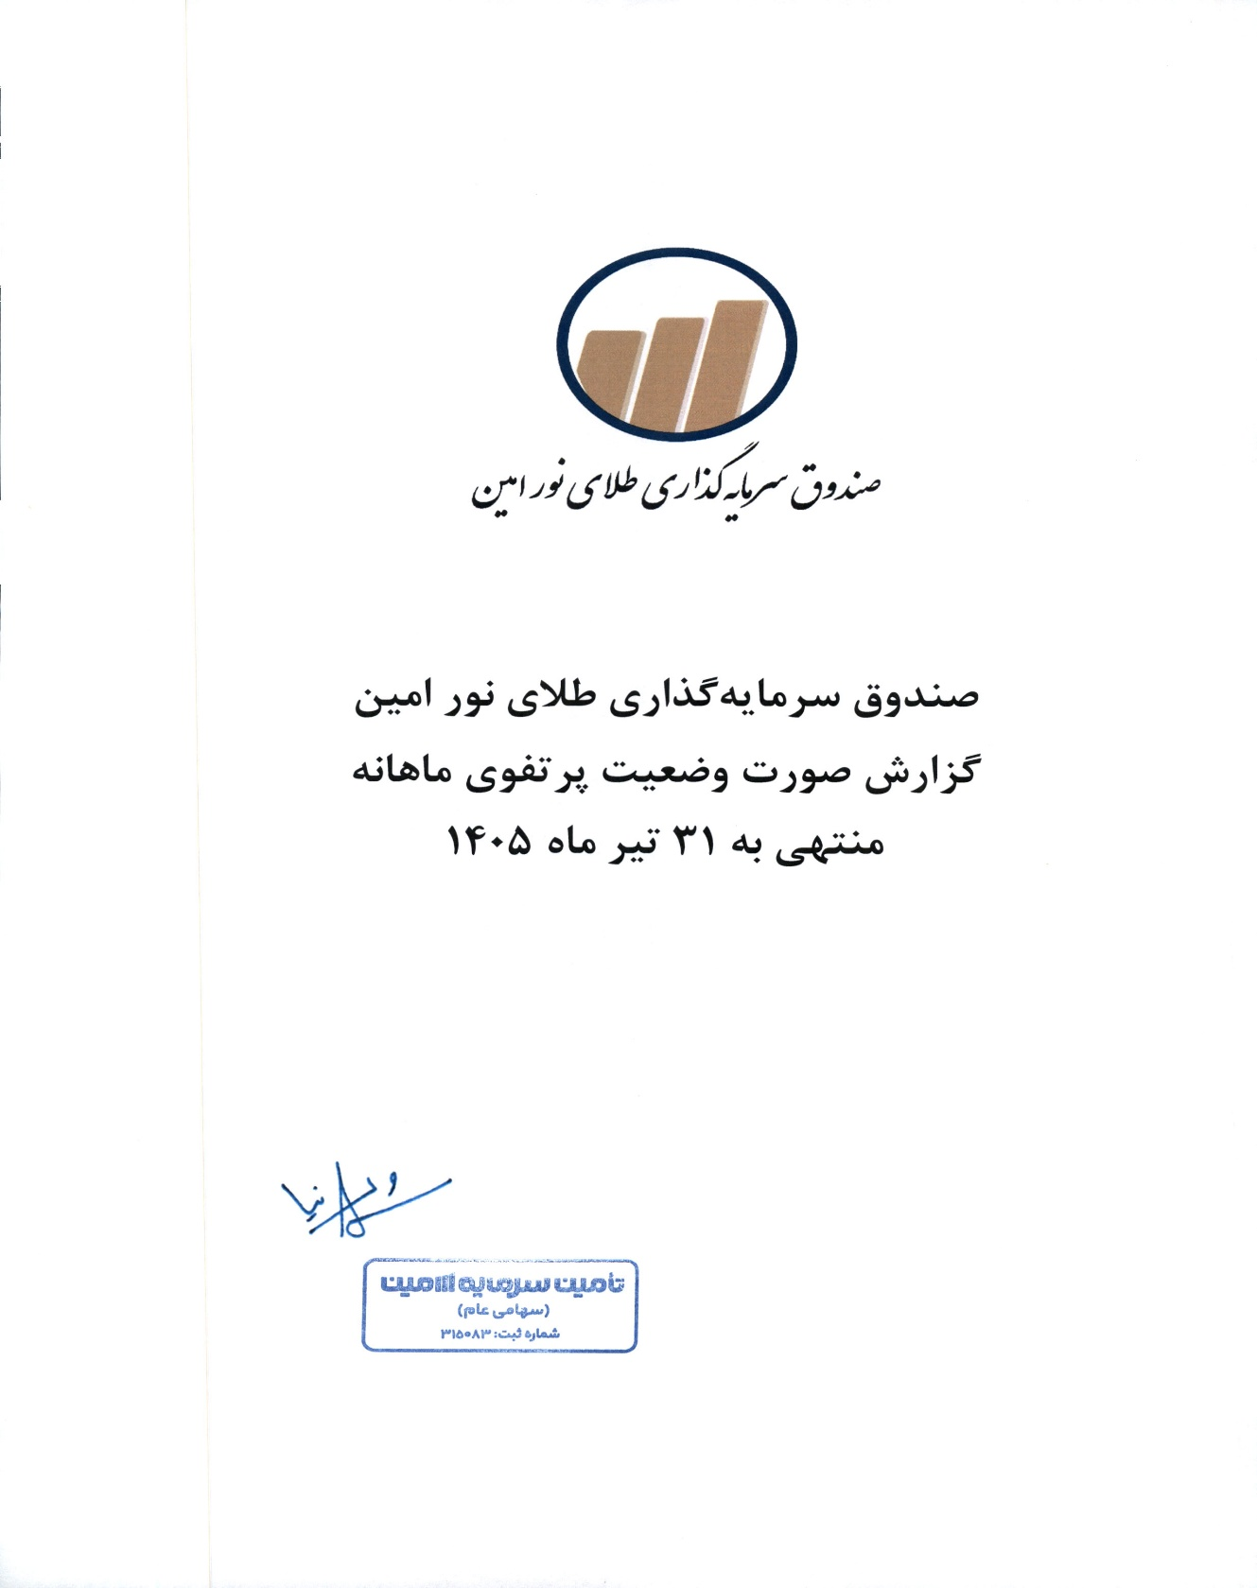
صندوق سرمایه گذاری طلای نور امین
صورت وضعیت پرتفوی
برای ماه منتهی به 1405/04/31

